Hoja1
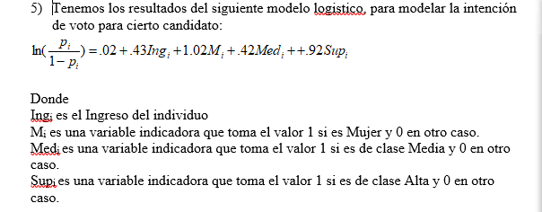
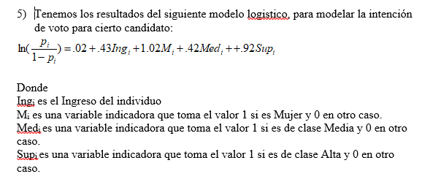
Variable | Varianza
Falta de Agua | 4.35
Electricidad | 3.25
Número de Habitantes | 3.54
Número de Escuelas | 6.58
Número de hospitales | 4.26
Pavimentación | 4.65
Tamaño de la Localidad | 5.23

Variable | Coef. Primer Compenente | Coef. Segundo componente |  |  | Variable | Covarianza | Covarianza | Variable | Correlaciones | Correlaciones
Falta de Agua | -0.37876 | -0.23703 |  |  | Falta de Agua | -7.5752 | -1.42218 | Falta de Agua | -0.81214668739 | -0.27837761726
Electricidad | 0.389513 | 0.182809 |  |  | Electricidad | 7.79026 | 1.096854 | Electricidad | 0.96626283148 | 0.2483885188
Número de Habitantes | 0.093304 | 0.700643 |  |  | Número de Habitantes | 1.86608 | 4.203858 | Número de Habitantes | 0.22177553186 | 0.91215949156
Número de Escuelas | 0.171092 | 0.321193 |  |  | Número de Escuelas | 3.42184 | 1.927158 | Número de Escuelas | 0.29828523336 | 0.30671057501
Número de hospitales | 0.255164 | 0.558858 |  |  | Número de hospitales | 5.10328 | 3.353148 | Número de hospitales | 0.55287837041 | 0.66324242393
Pavimentación | 0.325639 | 0.382078 |  |  | Pavimentación | 6.51278 | 2.292468 | Pavimentación | 0.67534382584 | 0.43401144341
Tamaño de la Localidad | 0.076763 | 0.648485 |  |  | Tamaño de la Localidad | 1.53526 | 3.89091 | Tamaño de la Localidad | 0.1501122355 | 0.69458390523

Eigenvalor | 20 | 6
 |  |  |  |  |  |  |  | Componente Principal 1: Buena infraestructura, tiene servicios
 |  |  |  |  |  |  |  | Componente Principal 2: Tamaño de Localidad
 |  |  |  |  |  |  |  |  |  | Acum
 |  |  |  |  | Falta de Agua | 5 |  | Porcentaje de Varianza Explicada | 62.775% | 62.775%
 |  |  |  |  | Electricidad | -1 |  | Porcentaje de Varianza Explicada | 18.832% | 81.607%
 |  |  |  |  | Número de Habitantes | 1.2
 |  |  |  |  | Número de Escuelas | 1
 |  |  |  |  | Número de hospitales | 0
 |  |  |  |  | Pavimentación | -2
 |  |  |  |  | Tamaño de la Localidad | 1.5

 |  |  |  |  | Componentes | -2.5363897 | 0.0025771

 |  |  | 5)
 |  |  | Por cada unidad que aumente el ingreso, el momio de la intencion de voto aumenta | 53.726%
 |  |  | Por pasar de hombre a mujer, el momio aumenta en | 177.319%
 |  |  | Por pasar de clase baja a media el momio aumenta en | 52.1962%
 |  |  | Por pasar de clase baja a alta el momio aumenta en | 150.9290%

 |  |  | El momio de la intención del voto para una persona sin ingresos, hombre, y baja es | 1.02020134

